体力回復アイテム
アイテム入手方法①
壁(ブロック)から出現するパターン

敵に攻撃（火のギミック持ち）に攻撃

攻撃
壁

敵爆弾状態（点滅している状態）

 | 点滅

壁

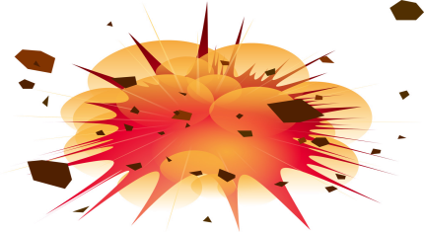
爆弾状態が終了し、敵が爆発した後、周囲の壁（ブロック）が破壊される

壁

先程まで壁（ブロック）があった場所に、稀にアイテムが出現する

壁

増える

アイテムの当たり判定に、
主人公の当たり判定が接触すると、アイテムを取得し、ライフが一回復する。
※またアイテムは主人公がとらない場合、一定時間立つと消える

 |  | 触れる

壁

アイテム入手方法②
床に配置されているパターン

マップで定められた所定の位置に、アイテムが配置してある
（場所はマップで確認）

壁

増える

アイテムの当たり判定に、
主人公の当たり判定が接触すると、アイテムを取得し、ライフが一回復する。
※またアイテムは主人公がとらない場合、一定時間立つと消える

触れる
壁

補足
ライフがフルである場合

壁

増えない

自分のライフがフルである場合は、回復アイテムを取得しても、ライフが上限以上に増えることはない。
※この場合は、アイテムを取得することができないので、アイテムは一定時間立つと消えてしまう。

触れる
壁

MP回復アイテム
ＭＰの取得・回復

 |  |  | MP最大値１００
敵に攻撃に攻撃

攻撃
壁

攻撃を使用したので、ＭＰが１０減る。

敵爆弾状態（点滅している状態）

 | 点滅

壁

爆弾状態が終了し、敵が爆発した後、周囲の壁（ブロック）が破壊される

壁

先程まで敵がいた場所に、ＭＰが必ず出現する。
（敵はわかりやすくするために画像を置いている）

壁

増える

ＭＰの当たり判定に、
主人公の当たり判定が接触すると、ＭＰを取得し、ＭＰが15回復する。
※この場合は、ＭＰを10使用したので、10回復する。
（超過なし）

 |  | 触れる
壁

フローチャート（全体）
ゲームタイトル

スペースキーでスタート

ステージスタート

敵エンカウント

敵との攻防
ダメージを受ける
ゲームオーバー
 |  | 三回ダメージを喰らうと

魔法で攻撃

ギミック変化
MP回復アイテムを拾う
何も起こらない
 |  |  |  |  | MPが満タンだと
 | 倒すとMP回復アイテムが落ちる

壁等を破壊
回復アイテムを拾う
何も起こらない
 |  |  |  | MPが消費していると

 | 壁の中からHP回復アイテム |  | 体力が満タンだと

MPを回復

 |  | ダメージを食っていると
ステージの先を進む

体力を回復

ゲームクリア

ゲームタイトル

全体の流れ
同属性で敵を倒す
変色による段階ギミック

 | 派生のチュート

ゲームクリア
エンディング
タイトル
ゲームスタート
チュートリアル
移動やジャンプ
眼とスタン
火と火の派生
三階層の地下ステージ
(ボス？）

画面比 縦11：横20

タイトル
ゲームスタート

